상품제안서
작호도 까치호랑이 텀블러 500ml 2종 | 상품코드: S43910

 |  |  |  |  |  |  | 02-713-8555 | www.synergygift.co.kr
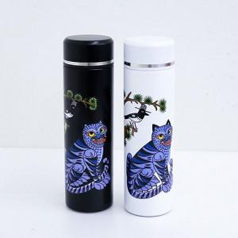

【상세/제작정보】

【인쇄/포장옵션】 | 레이저, 풀칼라 / 포장지포장

【공급단가】 | 수량 | 30~ | 100~ | 300~ | 500~ | 1,000~
*VAT별도 | 블랙 | 16,390원 | 15,420원 | 14,930원 | 14,550원 | 14,250원
 | 화이트 | 16,390원 | 15,420원 | 14,930원 | 14,550원 | 14,250원

【상품 URL】 | https://www.synergygift.co.kr:443/src/goods_detail.php?gdno=43910

